关系图
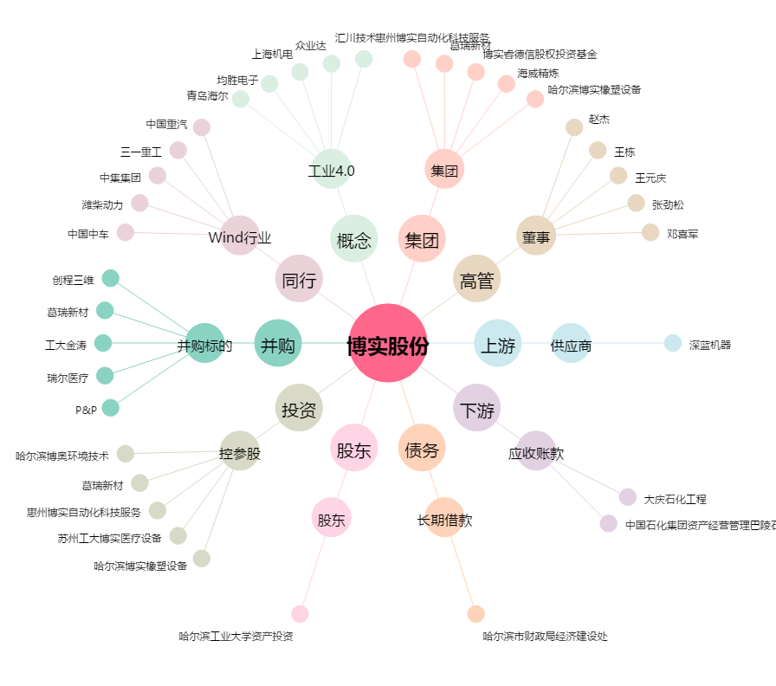
博实股份[002698.SZ] - 关系概览图

